Лист 1
Прайс-лист
МИР ПРЯЖИ

В валюте: руб. (курс 1).
Цены указаны на 07.08.2020

№ | Номенклатура/ Характеристика номенклатуры | Описание | Изображение | Артикул | Цена | Ед. | Остаток | Ссылка на сайт
 | Фетр декоративный в рулоне 1,2мм; 112см х 45,72м/ 801 (белоснежный) | Фетр декоративный в рулоне 1,2мм; 112см х 45,72м/ 801 (белоснежный) | 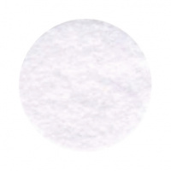 | FSR1.2-801 | 18270.00 |  |  | Изображение
 | Фетр декоративный в рулоне 1,2мм; 112см х 45,72м/ 801 (белоснежный) |  |  |  | 18270.00 | рулон | 5 | Изображение
 | Фетр декоративный в рулоне 1,2мм; 112см х 45,72м/ 802 (белый) | Фетр декоративный в рулоне 1,2мм; 112см х 45,72м/ 802 (белый) |  | FSR1.2-802 | 18270.00 |  |  | Изображение
 | Фетр декоративный в рулоне 1,2мм; 112см х 45,72м/ 802 (белый) |  |  |  | 18270.00 | рулон | 6 | Изображение
 | Фетр декоративный в рулоне 1,2мм; 112см х 45,72м/ 803 (молоко) | Фетр декоративный в рулоне 1,2мм; 112см х 45,72м/ 803 (молоко) |  | FSR1.2-803 | 18270.00 |  |  | Изображение
 | Фетр декоративный в рулоне 1,2мм; 112см х 45,72м/ 803 (молоко) |  |  |  | 18270.00 | рулон | 1 | Изображение
 | Фетр декоративный в рулоне 1,2мм; 112см х 45,72м/ 807 (неоновый желтый) | Фетр декоративный в рулоне 1,2мм; 112см х 45,72м/ 807 (неоновый желтый) |  | FSR1.2-807 | 18270.00 |  |  | Изображение
 | Фетр декоративный в рулоне 1,2мм; 112см х 45,72м/ 807 (неоновый желтый) |  |  |  | 18270.00 | рулон | 1 | Изображение
 | Фетр декоративный в рулоне 1,2мм; 112см х 45,72м/ 811 (пудра) | Фетр декоративный в рулоне 1,2мм; 112см х 45,72м/ 811 (пудра) | 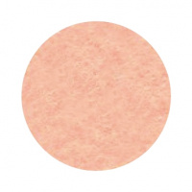 | FSR1.2-811 | 18270.00 |  |  | Изображение
 | Фетр декоративный в рулоне 1,2мм; 112см х 45,72м/ 811 (пудра) |  |  |  | 18270.00 | рулон | 2 | Изображение
 | Фетр декоративный в рулоне 1,2мм; 112см х 45,72м/ 814 (какао) | Фетр декоративный в рулоне 1,2мм; 112см х 45,72м/ 814 (какао) | 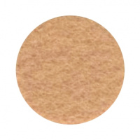 | FSR1.2-814 | 18270.00 |  |  | Изображение
 | Фетр декоративный в рулоне 1,2мм; 112см х 45,72м/ 814 (какао) |  |  |  | 18270.00 | рулон | 2 | Изображение
 | Фетр декоративный в рулоне 1,2мм; 112см х 45,72м/ 815 (охра) | Фетр декоративный в рулоне 1,2мм; 112см х 45,72м/ 815 (охра) | 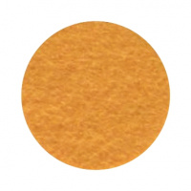 | FSR1.2-815 | 18270.00 |  |  | Изображение
 | Фетр декоративный в рулоне 1,2мм; 112см х 45,72м/ 815 (охра) |  |  |  | 18270.00 | рулон | 1 | Изображение
 | Фетр декоративный в рулоне 1,2мм; 112см х 45,72м/ 817 (желто-коричневый) | Фетр декоративный в рулоне 1,2мм; 112см х 45,72м/ 817 (желто-коричневый) | 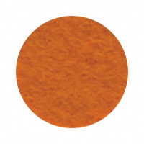 | FSR1.2-817 | 18270.00 |  |  | Изображение
 | Фетр декоративный в рулоне 1,2мм; 112см х 45,72м/ 817 (желто-коричневый) |  |  |  | 18270.00 | рулон | 1 | Изображение
 | Фетр декоративный в рулоне 1,2мм; 112см х 45,72м/ 818 (бледно-желтый) | Фетр декоративный в рулоне 1,2мм; 112см х 45,72м/ 818 (бледно-желтый) |  | FSR1.2-818 | 18270.00 |  |  | Изображение
 | Фетр декоративный в рулоне 1,2мм; 112см х 45,72м/ 818 (бледно-желтый) |  |  |  | 18270.00 | рулон | 1 | Изображение
 | Фетр декоративный в рулоне 1,2мм; 112см х 45,72м/ 820 (канареечный) | Фетр декоративный в рулоне 1,2мм; 112см х 45,72м/ 820 (канареечный) |  | FSR1.2-820 | 18270.00 |  |  | Изображение
 | Фетр декоративный в рулоне 1,2мм; 112см х 45,72м/ 820 (канареечный) |  |  |  | 18270.00 | рулон | 1 | Изображение
 | Фетр декоративный в рулоне 1,2мм; 112см х 45,72м/ 821 (желтый) | Фетр декоративный в рулоне 1,2мм; 112см х 45,72м/ 821 (желтый) |  | FSR1.2-821 | 18270.00 |  |  | Изображение
 | Фетр декоративный в рулоне 1,2мм; 112см х 45,72м/ 821 (желтый) |  |  |  | 18270.00 | рулон | 1 | Изображение
 | Фетр декоративный в рулоне 1,2мм; 112см х 45,72м/ 822 (янтарь) | Фетр декоративный в рулоне 1,2мм; 112см х 45,72м/ 822 (янтарь) |  | FSR1.2-822 | 18270.00 |  |  | Изображение
 | Фетр декоративный в рулоне 1,2мм; 112см х 45,72м/ 822 (янтарь) |  |  |  | 18270.00 | рулон | 1 | Изображение
 | Фетр декоративный в рулоне 1,2мм; 112см х 45,72м/ 823 (апельсин) | Фетр декоративный в рулоне 1,2мм; 112см х 45,72м/ 823 (апельсин) | 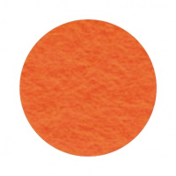 | FSR1.2-823 | 18270.00 |  |  | Изображение
 | Фетр декоративный в рулоне 1,2мм; 112см х 45,72м/ 823 (апельсин) |  |  |  | 18270.00 | рулон | 1 | Изображение
 | Фетр декоративный в рулоне 1,2мм; 112см х 45,72м/ 824 (тыква) | Фетр декоративный в рулоне 1,2мм; 112см х 45,72м/ 824 (тыква) | 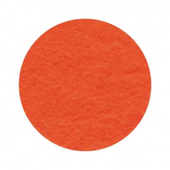 | FSR1.2-824 | 18270.00 |  |  | Изображение
 | Фетр декоративный в рулоне 1,2мм; 112см х 45,72м/ 824 (тыква) |  |  |  | 18270.00 | рулон | 2 | Изображение
 | Фетр декоративный в рулоне 1,2мм; 112см х 45,72м/ 826 (хурма) | Фетр декоративный в рулоне 1,2мм; 112см х 45,72м/ 826 (хурма) | 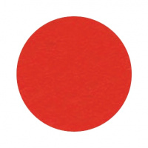 | FSR1.2-826 | 18270.00 |  |  | Изображение
 | Фетр декоративный в рулоне 1,2мм; 112см х 45,72м/ 826 (хурма) |  |  |  | 18270.00 | рулон | 1 | Изображение
 | Фетр декоративный в рулоне 1,2мм; 112см х 45,72м/ 827 (облачно-розовый) | Фетр декоративный в рулоне 1,2мм; 112см х 45,72м/ 827 (облачно-розовый) | 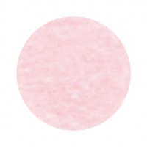 | FSR1.2-827 | 18270.00 |  |  | Изображение
 | Фетр декоративный в рулоне 1,2мм; 112см х 45,72м/ 827 (облачно-розовый) |  |  |  | 18270.00 | рулон | 2 | Изображение
 | Фетр декоративный в рулоне 1,2мм; 112см х 45,72м/ 828 (жевательная резинка) | Фетр декоративный в рулоне 1,2мм; 112см х 45,72м/ 828 (жевательная резинка) | 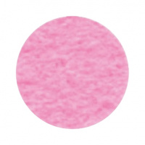 | FSR1.2-828 | 18270.00 |  |  | Изображение
 | Фетр декоративный в рулоне 1,2мм; 112см х 45,72м/ 828 (жевательная резинка) |  |  |  | 18270.00 | рулон | 2 | Изображение
 | Фетр декоративный в рулоне 1,2мм; 112см х 45,72м/ 829 (старая роза) | Фетр декоративный в рулоне 1,2мм; 112см х 45,72м/ 829 (старая роза) | 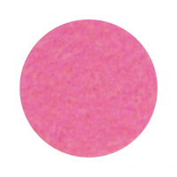 | FSR1.2-829 | 18270.00 |  |  | Изображение
 | Фетр декоративный в рулоне 1,2мм; 112см х 45,72м/ 829 (старая роза) |  |  |  | 18270.00 | рулон | 3 | Изображение
 | Фетр декоративный в рулоне 1,2мм; 112см х 45,72м/ 830 (розовый пион) | Фетр декоративный в рулоне 1,2мм; 112см х 45,72м/ 830 (розовый пион) |  | FSR1.2-830 | 18270.00 |  |  | Изображение
 | Фетр декоративный в рулоне 1,2мм; 112см х 45,72м/ 830 (розовый пион) |  |  |  | 18270.00 | рулон | 1 | Изображение
 | Фетр декоративный в рулоне 1,2мм; 112см х 45,72м/ 832 (яркая фуксия) | Фетр декоративный в рулоне 1,2мм; 112см х 45,72м/ 832 (яркая фуксия) | 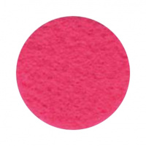 | FSR1.2-832 | 18270.00 |  |  | Изображение
 | Фетр декоративный в рулоне 1,2мм; 112см х 45,72м/ 832 (яркая фуксия) |  |  |  | 18270.00 | рулон | 2 | Изображение
 | Фетр декоративный в рулоне 1,2мм; 112см х 45,72м/ 833 (фуксия) | Фетр декоративный в рулоне 1,2мм; 112см х 45,72м/ 833 (фуксия) | 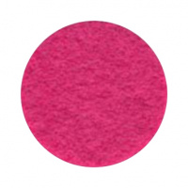 | FSR1.2-833 | 18270.00 |  |  | Изображение
 | Фетр декоративный в рулоне 1,2мм; 112см х 45,72м/ 833 (фуксия) |  |  |  | 18270.00 | рулон | 1 | Изображение
 | Фетр декоративный в рулоне 1,2мм; 112см х 45,72м/ 834 (слива) | Фетр декоративный в рулоне 1,2мм; 112см х 45,72м/ 834 (слива) | 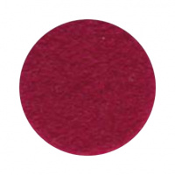 | FSR1.2-834 | 18270.00 |  |  | Изображение
 | Фетр декоративный в рулоне 1,2мм; 112см х 45,72м/ 834 (слива) |  |  |  | 18270.00 | рулон | 1 | Изображение
 | Фетр декоративный в рулоне 1,2мм; 112см х 45,72м/ 838 (красный) | Фетр декоративный в рулоне 1,2мм; 112см х 45,72м/ 838 (красный) | 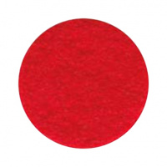 | FSR1.2-838 | 18270.00 |  |  | Изображение
 | Фетр декоративный в рулоне 1,2мм; 112см х 45,72м/ 838 (красный) |  |  |  | 18270.00 | рулон | 1 | Изображение
 | Фетр декоративный в рулоне 1,2мм; 112см х 45,72м/ 839 (кармин) | Фетр декоративный в рулоне 1,2мм; 112см х 45,72м/ 839 (кармин) | 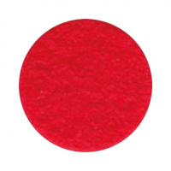 | FSR1.2-839 | 18270.00 |  |  | Изображение
 | Фетр декоративный в рулоне 1,2мм; 112см х 45,72м/ 839 (кармин) |  |  |  | 18270.00 | рулон | 1 | Изображение
 | Фетр декоративный в рулоне 1,2мм; 112см х 45,72м/ 842 (гранатовый) | Фетр декоративный в рулоне 1,2мм; 112см х 45,72м/ 842 (гранатовый) | 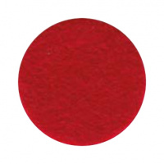 | FSR1.2-842 | 18270.00 |  |  | Изображение
 | Фетр декоративный в рулоне 1,2мм; 112см х 45,72м/ 842 (гранатовый) |  |  |  | 18270.00 | рулон | 1 | Изображение
 | Фетр декоративный в рулоне 1,2мм; 112см х 45,72м/ 844 (васильковый) | Фетр декоративный в рулоне 1,2мм; 112см х 45,72м/ 844 (васильковый) |  | FSR1.2-844 | 18270.00 |  |  | Изображение
 | Фетр декоративный в рулоне 1,2мм; 112см х 45,72м/ 844 (васильковый) |  |  |  | 18270.00 | рулон | 1 | Изображение
 | Фетр декоративный в рулоне 1,2мм; 112см х 45,72м/ 845 (бледная сирень) | Фетр декоративный в рулоне 1,2мм; 112см х 45,72м/ 845 (бледная сирень) |  | FSR1.2-845 | 18270.00 |  |  | Изображение
 | Фетр декоративный в рулоне 1,2мм; 112см х 45,72м/ 845 (бледная сирень) |  |  |  | 18270.00 | рулон | 2 | Изображение
 | Фетр декоративный в рулоне 1,2мм; 112см х 45,72м/ 847 (фиолетовый) | Фетр декоративный в рулоне 1,2мм; 112см х 45,72м/ 847 (фиолетовый) |  | FSR1.2-847 | 18270.00 |  |  | Изображение
 | Фетр декоративный в рулоне 1,2мм; 112см х 45,72м/ 847 (фиолетовый) |  |  |  | 18270.00 | рулон | 1 | Изображение
 | Фетр декоративный в рулоне 1,2мм; 112см х 45,72м/ 849 (небесный) | Фетр декоративный в рулоне 1,2мм; 112см х 45,72м/ 849 (небесный) |  | FSR1.2-849 | 18270.00 |  |  | Изображение
 | Фетр декоративный в рулоне 1,2мм; 112см х 45,72м/ 849 (небесный) |  |  |  | 18270.00 | рулон | 1 | Изображение
 | Фетр декоративный в рулоне 1,2мм; 112см х 45,72м/ 852 (синий океан) | Фетр декоративный в рулоне 1,2мм; 112см х 45,72м/ 852 (синий океан) |  | FSR1.2-852 | 18270.00 |  |  | Изображение
 | Фетр декоративный в рулоне 1,2мм; 112см х 45,72м/ 852 (синий океан) |  |  |  | 18270.00 | рулон | 1 | Изображение
 | Фетр декоративный в рулоне 1,2мм; 112см х 45,72м/ 853 (кобальт синий) | Фетр декоративный в рулоне 1,2мм; 112см х 45,72м/ 853 (кобальт синий) |  | FSR1.2-853 | 18270.00 |  |  | Изображение
 | Фетр декоративный в рулоне 1,2мм; 112см х 45,72м/ 853 (кобальт синий) |  |  |  | 18270.00 | рулон | 1 | Изображение
 | Фетр декоративный в рулоне 1,2мм; 112см х 45,72м/ 854 (полуночно-синий) | Фетр декоративный в рулоне 1,2мм; 112см х 45,72м/ 854 (полуночно-синий) |  | FSR1.2-854 | 18270.00 |  |  | Изображение
 | Фетр декоративный в рулоне 1,2мм; 112см х 45,72м/ 854 (полуночно-синий) |  |  |  | 18270.00 | рулон | 1 | Изображение
 | Фетр декоративный в рулоне 1,2мм; 112см х 45,72м/ 855 (синий) | Фетр декоративный в рулоне 1,2мм; 112см х 45,72м/ 855 (синий) |  | FSR1.2-855 | 18270.00 |  |  | Изображение
 | Фетр декоративный в рулоне 1,2мм; 112см х 45,72м/ 855 (синий) |  |  |  | 18270.00 | рулон | 1 | Изображение
 | Фетр декоративный в рулоне 1,2мм; 112см х 45,72м/ 861 (бирюзовый) | Фетр декоративный в рулоне 1,2мм; 112см х 45,72м/ 861 (бирюзовый) |  | FSR1.2-861 | 18270.00 |  |  | Изображение
 | Фетр декоративный в рулоне 1,2мм; 112см х 45,72м/ 861 (бирюзовый) |  |  |  | 18270.00 | рулон | 1 | Изображение
 | Фетр декоративный в рулоне 1,2мм; 112см х 45,72м/ 863 (серо-зеленый) | Фетр декоративный в рулоне 1,2мм; 112см х 45,72м/ 863 (серо-зеленый) |  | FSR1.2-863 | 18270.00 |  |  | Изображение
 | Фетр декоративный в рулоне 1,2мм; 112см х 45,72м/ 863 (серо-зеленый) |  |  |  | 18270.00 | рулон | 1 | Изображение
 | Фетр декоративный в рулоне 1,2мм; 112см х 45,72м/ 865 (зеленая трава) | Фетр декоративный в рулоне 1,2мм; 112см х 45,72м/ 865 (зеленая трава) | 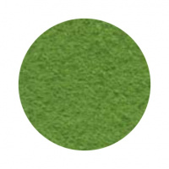 | FSR1.2-865 | 18270.00 |  |  | Изображение
 | Фетр декоративный в рулоне 1,2мм; 112см х 45,72м/ 865 (зеленая трава) |  |  |  | 18270.00 | рулон | 2 | Изображение
 | Фетр декоративный в рулоне 1,2мм; 112см х 45,72м/ 867 (хвойный) | Фетр декоративный в рулоне 1,2мм; 112см х 45,72м/ 867 (хвойный) |  | FSR1.2-867 | 18270.00 |  |  | Изображение
 | Фетр декоративный в рулоне 1,2мм; 112см х 45,72м/ 867 (хвойный) |  |  |  | 18270.00 | рулон | 1 | Изображение
 | Фетр декоративный в рулоне 1,2мм; 112см х 45,72м/ 868 (зеленая ель) | Фетр декоративный в рулоне 1,2мм; 112см х 45,72м/ 868 (зеленая ель) |  | FSR1.2-868 | 18270.00 |  |  | Изображение
 | Фетр декоративный в рулоне 1,2мм; 112см х 45,72м/ 868 (зеленая ель) |  |  |  | 18270.00 | рулон | 2 | Изображение
 | Фетр декоративный в рулоне 1,2мм; 112см х 45,72м/ 869 (зеленый) | Фетр декоративный в рулоне 1,2мм; 112см х 45,72м/ 869 (зеленый) | 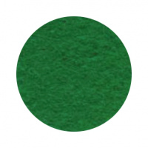 | FSR1.2-869 | 18270.00 |  |  | Изображение
 | Фетр декоративный в рулоне 1,2мм; 112см х 45,72м/ 869 (зеленый) |  |  |  | 18270.00 | рулон | 2 | Изображение
 | Фетр декоративный в рулоне 1,2мм; 112см х 45,72м/ 870 (зеленый мох) | Фетр декоративный в рулоне 1,2мм; 112см х 45,72м/ 870 (зеленый мох) |  | FSR1.2-870 | 18270.00 |  |  | Изображение
 | Фетр декоративный в рулоне 1,2мм; 112см х 45,72м/ 870 (зеленый мох) |  |  |  | 18270.00 | рулон | 1 | Изображение
 | Фетр декоративный в рулоне 1,2мм; 112см х 45,72м/ 873 (миртовый) | Фетр декоративный в рулоне 1,2мм; 112см х 45,72м/ 873 (миртовый) |  | FSR1.2-873 | 18270.00 |  |  | Изображение
 | Фетр декоративный в рулоне 1,2мм; 112см х 45,72м/ 873 (миртовый) |  |  |  | 18270.00 | рулон | 1 | Изображение
 | Фетр декоративный в рулоне 1,2мм; 112см х 45,72м/ 875 (умбра темная) | Фетр декоративный в рулоне 1,2мм; 112см х 45,72м/ 875 (умбра темная) | 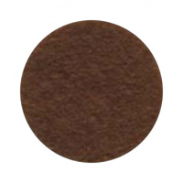 | FSR1.2-875 | 18270.00 |  |  | Изображение
 | Фетр декоративный в рулоне 1,2мм; 112см х 45,72м/ 875 (умбра темная) |  |  |  | 18270.00 | рулон | 1 | Изображение
 | Фетр декоративный в рулоне 1,2мм; 112см х 45,72м/ 877 (коричневато-розовый) | Фетр декоративный в рулоне 1,2мм; 112см х 45,72м/ 877 (коричневато-розовый) | 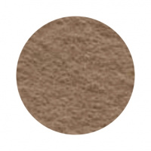 | FSR1.2-877 | 18270.00 |  |  | Изображение
 | Фетр декоративный в рулоне 1,2мм; 112см х 45,72м/ 877 (коричневато-розовый) |  |  |  | 18270.00 | рулон | 2 | Изображение
 | Фетр декоративный в рулоне 1,2мм; 112см х 45,72м/ 881 (умбра коричневая) | Фетр декоративный в рулоне 1,2мм; 112см х 45,72м/ 881 (умбра коричневая) | 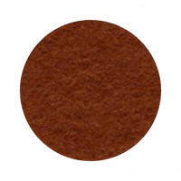 | FSR1.2-881 | 18270.00 |  |  | Изображение
 | Фетр декоративный в рулоне 1,2мм; 112см х 45,72м/ 881 (умбра коричневая) |  |  |  | 18270.00 | рулон | 1 | Изображение
 | Фетр декоративный в рулоне 1,2мм; 112см х 45,72м/ 888 (коричневый) | Фетр декоративный в рулоне 1,2мм; 112см х 45,72м/ 888 (коричневый) | 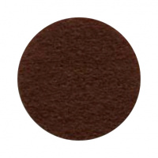 | FSR1.2-888 | 18270.00 |  |  | Изображение
 | Фетр декоративный в рулоне 1,2мм; 112см х 45,72м/ 888 (коричневый) |  |  |  | 18270.00 | рулон | 1 | Изображение
 | Фетр декоративный в рулоне 1,2мм; 112см х 45,72м/ 892 (серый гранит) | Фетр декоративный в рулоне 1,2мм; 112см х 45,72м/ 892 (серый гранит) |  | FSR1.2-892 | 18270.00 |  |  | Изображение
 | Фетр декоративный в рулоне 1,2мм; 112см х 45,72м/ 892 (серый гранит) |  |  |  | 18270.00 | рулон | 1 | Изображение
 | Фетр декоративный в рулоне 1,2мм; 112см х 45,72м/ 893 (кварц) | Фетр декоративный в рулоне 1,2мм; 112см х 45,72м/ 893 (кварц) | 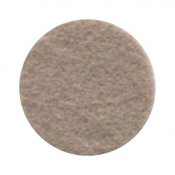 | FSR1.2-893 | 18270.00 |  |  | Изображение
 | Фетр декоративный в рулоне 1,2мм; 112см х 45,72м/ 893 (кварц) |  |  |  | 18270.00 | рулон | 2 | Изображение
 | Фетр декоративный в рулоне 1,2мм; 112см х 45,72м/ 895 (серый шелк) | Фетр декоративный в рулоне 1,2мм; 112см х 45,72м/ 895 (серый шелк) |  | FSR1.2-895 | 18270.00 |  |  | Изображение
 | Фетр декоративный в рулоне 1,2мм; 112см х 45,72м/ 895 (серый шелк) |  |  |  | 18270.00 | рулон | 1 | Изображение
 | Фетр декоративный в рулоне 1,2мм; 112см х 45,72м/ 898 (мокрый асфальт) | Фетр декоративный в рулоне 1,2мм; 112см х 45,72м/ 898 (мокрый асфальт) |  | FSR1.2-898 | 18270.00 |  |  | Изображение
 | Фетр декоративный в рулоне 1,2мм; 112см х 45,72м/ 898 (мокрый асфальт) |  |  |  | 18270.00 | рулон | 1 | Изображение
 | Фетр декоративный в рулоне 1,2мм; 112см х 45,72м/ 901 (графит) | Фетр декоративный в рулоне 1,2мм; 112см х 45,72м/ 901 (графит) |  | FSR1.2-901 | 18270.00 |  |  | Изображение
 | Фетр декоративный в рулоне 1,2мм; 112см х 45,72м/ 901 (графит) |  |  |  | 18270.00 | рулон | 1 | Изображение
 | Фетр декоративный в рулоне 1,2мм; 112см х 45,72м/ 902 (черный) | Фетр декоративный в рулоне 1,2мм; 112см х 45,72м/ 902 (черный) |  | FSR1.2-902 | 18270.00 |  |  | Изображение
 | Фетр декоративный в рулоне 1,2мм; 112см х 45,72м/ 902 (черный) |  |  |  | 18270.00 | рулон | 4 | Изображение
 | Фетр декоративный в рулоне 1,2мм; 112см х 45,72м/ 904 (слоновая кость) | Фетр декоративный в рулоне 1,2мм; 112см х 45,72м/ 904 (слоновая кость) | 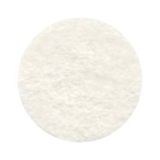 | FSR1.2-904 | 18270.00 |  |  | Изображение
 | Фетр декоративный в рулоне 1,2мм; 112см х 45,72м/ 904 (слоновая кость) |  |  |  | 18270.00 | рулон | 2 | Изображение
 | Фетр декоративный в рулоне 1,2мм; 112см х 45,72м/ 906 (пыльно-розовый) | Фетр декоративный в рулоне 1,2мм; 112см х 45,72м/ 906 (пыльно-розовый) |  | FSR1.2-906 | 18270.00 |  |  | Изображение
 | Фетр декоративный в рулоне 1,2мм; 112см х 45,72м/ 906 (пыльно-розовый) |  |  |  | 18270.00 | рулон | 1 | Изображение
 | Фетр декоративный в рулоне 1,2мм; 112см х 45,72м/ 909 (коралловый) | Фетр декоративный в рулоне 1,2мм; 112см х 45,72м/ 909 (коралловый) | 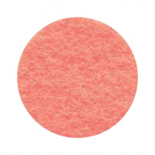 | FSR1.2-909 | 18270.00 |  |  | Изображение
 | Фетр декоративный в рулоне 1,2мм; 112см х 45,72м/ 909 (коралловый) |  |  |  | 18270.00 | рулон | 2 | Изображение
 | Фетр декоративный в рулоне 1,2мм; 112см х 45,72м/ 910 (красно-оранжевый) | Фетр декоративный в рулоне 1,2мм; 112см х 45,72м/ 910 (красно-оранжевый) | 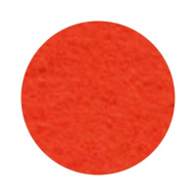 | FSR1.2-910 | 18270.00 |  |  | Изображение
 | Фетр декоративный в рулоне 1,2мм; 112см х 45,72м/ 910 (красно-оранжевый) |  |  |  | 18270.00 | рулон | 1 | Изображение
 | Фетр декоративный в рулоне 1,2мм; 112см х 45,72м/ 911 (алый) | Фетр декоративный в рулоне 1,2мм; 112см х 45,72м/ 911 (алый) |  | FSR1.2-911 | 18270.00 |  |  | Изображение
 | Фетр декоративный в рулоне 1,2мм; 112см х 45,72м/ 911 (алый) |  |  |  | 18270.00 | рулон | 2 | Изображение
 | Фетр декоративный в рулоне 1,2мм; 112см х 45,72м/ 912 (малиновый) | Фетр декоративный в рулоне 1,2мм; 112см х 45,72м/ 912 (малиновый) |  | FSR1.2-912 | 18270.00 |  |  | Изображение
 | Фетр декоративный в рулоне 1,2мм; 112см х 45,72м/ 912 (малиновый) |  |  |  | 18270.00 | рулон | 1 | Изображение
 | Фетр декоративный в рулоне 1,2мм; 112см х 45,72м/ 922 (фиолетовый) | Фетр декоративный в рулоне 1,2мм; 112см х 45,72м/ 922 (фиолетовый) |  | FSR1.2-922 | 18270.00 |  |  | Изображение
 | Фетр декоративный в рулоне 1,2мм; 112см х 45,72м/ 922 (фиолетовый) |  |  |  | 18270.00 | рулон | 1 | Изображение
 | Фетр декоративный в рулоне 1,2мм; 112см х 45,72м/ 924 (мятный) | Фетр декоративный в рулоне 1,2мм; 112см х 45,72м/ 924 (мятный) | 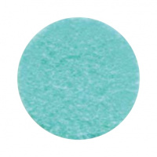 | FSR1.2-924 | 18270.00 |  |  | Изображение
 | Фетр декоративный в рулоне 1,2мм; 112см х 45,72м/ 924 (мятный) |  |  |  | 18270.00 | рулон | 1 | Изображение
 | Фетр декоративный в рулоне 1,2мм; 112см х 45,72м/ 925 (голубой) | Фетр декоративный в рулоне 1,2мм; 112см х 45,72м/ 925 (голубой) | 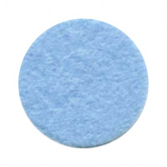 | FSR1.2-925 | 18270.00 |  |  | Изображение
 | Фетр декоративный в рулоне 1,2мм; 112см х 45,72м/ 925 (голубой) |  |  |  | 18270.00 | рулон | 1 | Изображение
 | Фетр декоративный в рулоне 1,2мм; 112см х 45,72м/ 929 (нифрит) | Фетр декоративный в рулоне 1,2мм; 112см х 45,72м/ 929 (нифрит) |  | FSR1.2-929 | 18270.00 |  |  | Изображение
 | Фетр декоративный в рулоне 1,2мм; 112см х 45,72м/ 929 (нифрит) |  |  |  | 18270.00 | рулон | 1 | Изображение
 | Фетр декоративный в рулоне 1,2мм; 112см х 45,72м/ 931 (теннисный мяч) | Фетр декоративный в рулоне 1,2мм; 112см х 45,72м/ 931 (теннисный мяч) |  | FSR1.2-931 | 18270.00 |  |  | Изображение
 | Фетр декоративный в рулоне 1,2мм; 112см х 45,72м/ 931 (теннисный мяч) |  |  |  | 18270.00 | рулон | 1 | Изображение
 | Фетр декоративный в рулоне 1,2мм; 112см х 45,72м/ 933 (зеленое яблоко) | Фетр декоративный в рулоне 1,2мм; 112см х 45,72м/ 933 (зеленое яблоко) |  | FSR1.2-933 | 18270.00 |  |  | Изображение
 | Фетр декоративный в рулоне 1,2мм; 112см х 45,72м/ 933 (зеленое яблоко) |  |  |  | 18270.00 | рулон | 1 | Изображение
 | Фетр декоративный в рулоне 1,2мм; 112см х 45,72м/ 934 (листва) | Фетр декоративный в рулоне 1,2мм; 112см х 45,72м/ 934 (листва) |  | FSR1.2-934 | 18270.00 |  |  | Изображение
 | Фетр декоративный в рулоне 1,2мм; 112см х 45,72м/ 934 (листва) |  |  |  | 18270.00 | рулон | 1 | Изображение
 | Фетр декоративный в рулоне 1,2мм; 112см х 45,72м/ 935 (изумрудный) | Фетр декоративный в рулоне 1,2мм; 112см х 45,72м/ 935 (изумрудный) |  | FSR1.2-935 | 18270.00 |  |  | Изображение
 | Фетр декоративный в рулоне 1,2мм; 112см х 45,72м/ 935 (изумрудный) |  |  |  | 18270.00 | рулон | 1 | Изображение
 | Фетр декоративный в рулоне 1,2мм; 112см х 45,72м/ 941 (бежевый) | Фетр декоративный в рулоне 1,2мм; 112см х 45,72м/ 941 (бежевый) | 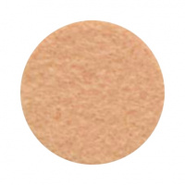 | FSR1.2-941 | 18270.00 |  |  | Изображение
 | Фетр декоративный в рулоне 1,2мм; 112см х 45,72м/ 941 (бежевый) |  |  |  | 18270.00 | рулон | 1 | Изображение

